A05 ALI
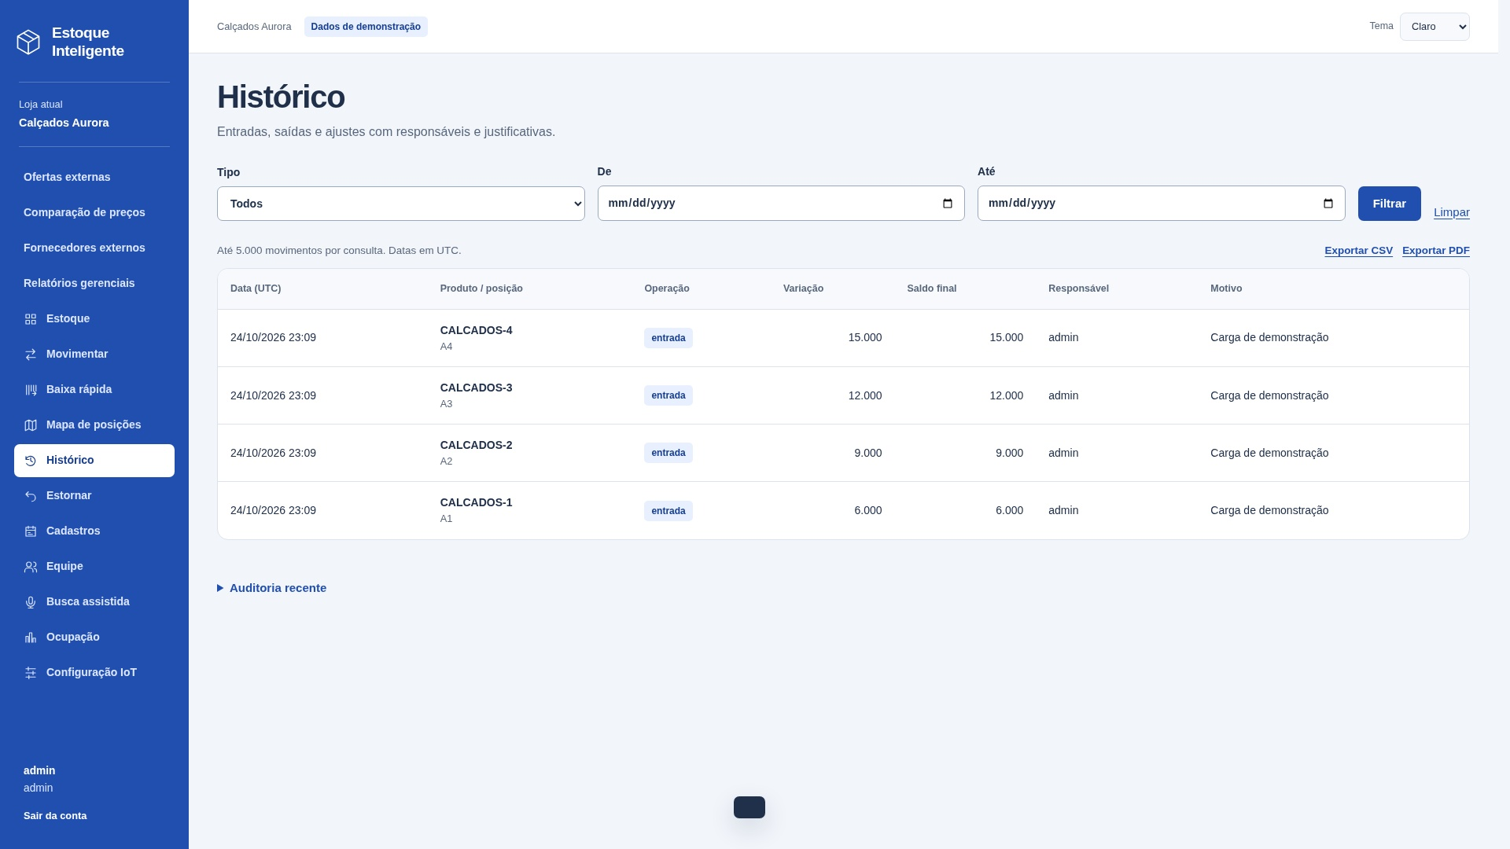
A05 — Movimentações
Sistema | Estoque Inteligente
Tipo | ALI - Arquivo Lógico Interno
Justificativa | Grupo mantido pelo Estoque Inteligente.
Requisito relacionado | Manter Movimentações
Caso de uso relacionado | Função implementada: /movimentar e /historico. Um grupo lógico reconhecido pelo usuário.

Registro lógico | Item de dado referenciado | Tipo | Quantidade de TD na linha
Movimentações | loja | String | 1
Movimentações | número | String | 1
Movimentações | produto | String | 1
Movimentações | posição | String | 1
Movimentações | responsável | String | 1
Movimentações | tipo | String | 1
Movimentações | variação | Decimal | 1
Movimentações | saldo anterior | Decimal | 1
Movimentações | saldo posterior | Decimal | 1
Movimentações | motivo | String | 1
Movimentações | data | Date | 1
Movimentações | movimento original | String | 1
 |  |  | 0
 |  |  | 0
 |  |  | 0
 |  |  | 0
 |  |  | 0

Contagem para PF | Registros lógicos (RL) | 1
Contagem para PF | Itens de dados (DER) | 12
Complexidade | Simples
Tamanho estimado (PF) | 7

Origem e complemento | 1 RL: Registro de movimentações. Campos separados por ponto e vírgula são distintos; D informa quantos TD há em cada linha.
Relação com a tela | Captura real de /historico no sistema local, loja Calçados Aurora. Dados de demonstração. Campos internos/contextuais não precisam aparecer como entradas editáveis.

A06 ALI
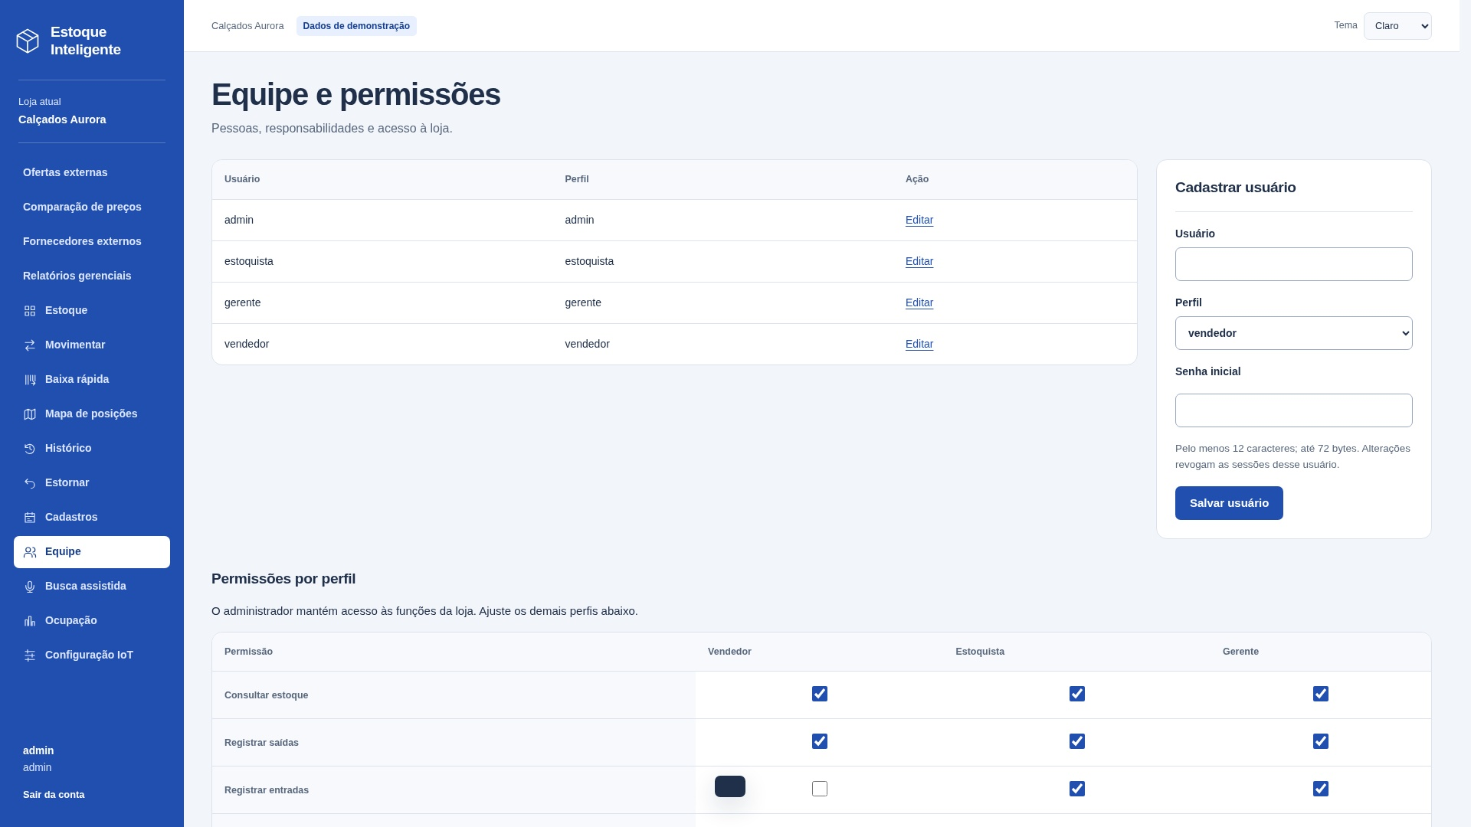
A06 — Usuários
Sistema | Estoque Inteligente
Tipo | ALI - Arquivo Lógico Interno
Justificativa | Grupo mantido pelo Estoque Inteligente.
Requisito relacionado | Manter Usuários
Caso de uso relacionado | Função implementada: /usuarios. Um grupo lógico reconhecido pelo usuário.

Registro lógico | Item de dado referenciado | Tipo | Quantidade de TD na linha
Usuários | loja; código | String; String | 2
Usuários | nome de usuário | String | 1
Usuários | senha | String | 1
Usuários | perfil | String | 1
Usuários | ativo | Boolean | 1

Contagem para PF | Registros lógicos (RL) | 1
Contagem para PF | Itens de dados (DER) | 6
Complexidade | Simples
Tamanho estimado (PF) | 7

Origem e complemento | 1 RL: Registro de usuários. Campos separados por ponto e vírgula são distintos; D informa quantos TD há em cada linha.
Relação com a tela | Captura real de /usuarios no sistema local, loja Calçados Aurora. Dados de demonstração. Campos internos/contextuais não precisam aparecer como entradas editáveis.

X01 AIE
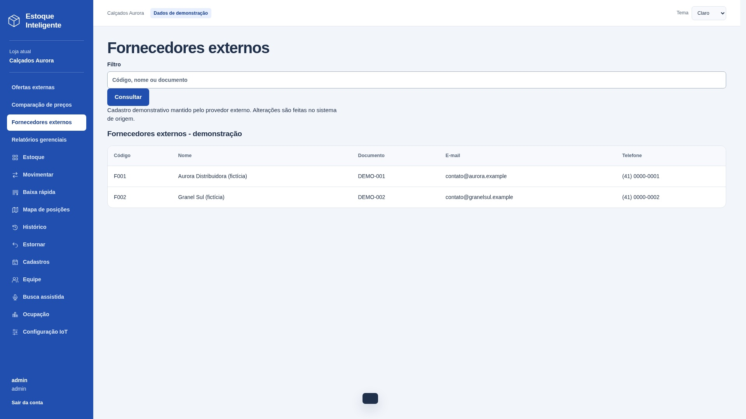
X01 — Fornecedores externos
Sistema | Estoque Inteligente
Tipo | AIE - Arquivo de Interface Externa
Justificativa | Dados mantidos pelo provedor externo; o Estoque Inteligente apenas consulta.
Requisito relacionado | Consultar Fornecedores externos
Caso de uso relacionado | Função implementada: /fornecedores. Um grupo lógico reconhecido pelo usuário.
Sistema externo | external/fornecedores — provedor independente, integração HTTP.

Registro lógico | Item de dado referenciado | Tipo | Quantidade de TD na linha
Fornecedores externos | código | String | 1
Fornecedores externos | nome | String | 1
Fornecedores externos | documento | String | 1
Fornecedores externos | e-mail | String | 1
Fornecedores externos | telefone | String | 1

Contagem para PF | Registros lógicos (RL) | 1
Contagem para PF | Itens de dados (DER) | 5
Complexidade | Simples
Tamanho estimado (PF) | 5

Origem e complemento | 1 RL: Registro de fornecedores externos. Campos separados por ponto e vírgula são distintos; D informa quantos TD há em cada linha.
Relação com a tela | Captura real de /fornecedores no sistema local, loja Calçados Aurora. Dados de demonstração. Campos internos/contextuais não precisam aparecer como entradas editáveis.

X02 AIE
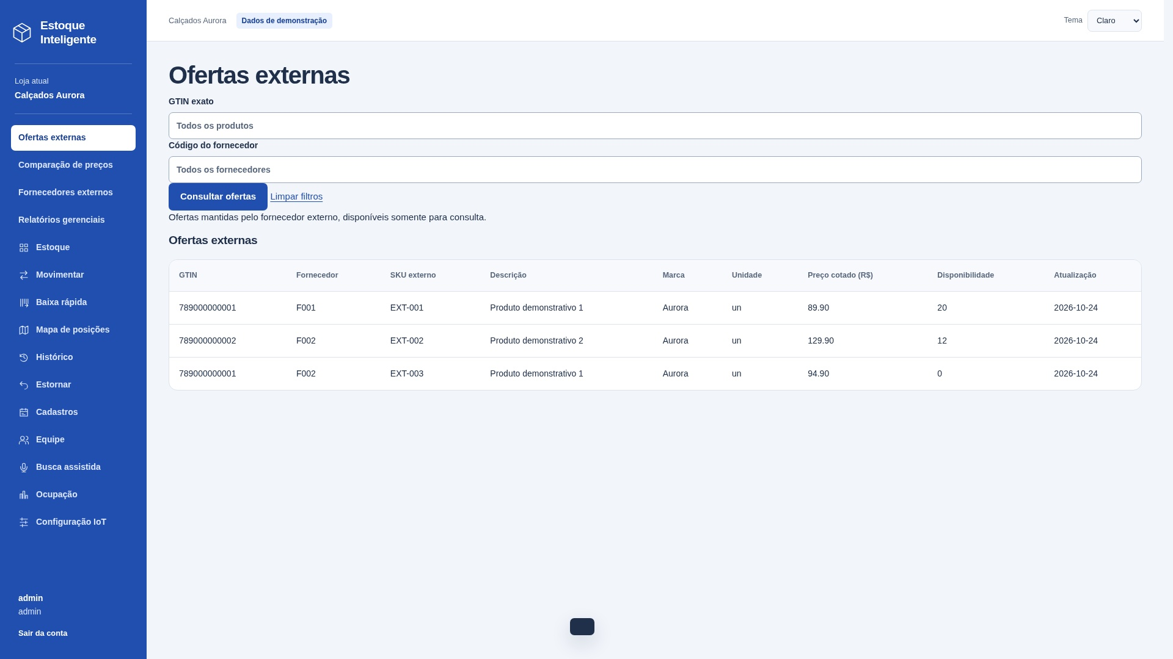
X02 — Ofertas externas
Sistema | Estoque Inteligente
Tipo | AIE - Arquivo de Interface Externa
Justificativa | Dados mantidos pelo provedor externo; o Estoque Inteligente apenas consulta.
Requisito relacionado | Consultar Ofertas externas
Caso de uso relacionado | Função implementada: /ofertas. Um grupo lógico reconhecido pelo usuário.
Sistema externo | external/ofertas — provedor independente, integração HTTP.

Registro lógico | Item de dado referenciado | Tipo | Quantidade de TD na linha
Ofertas externas | GTIN; código do fornecedor | String; String | 2
Ofertas externas | SKU externo; descrição | String; String | 2
Ofertas externas | marca; unidade | String; String | 2
Ofertas externas | preço cotado; disponibilidade | Decimal; String | 2
Ofertas externas | data de atualização | Date | 1

Contagem para PF | Registros lógicos (RL) | 1
Contagem para PF | Itens de dados (DER) | 9
Complexidade | Simples
Tamanho estimado (PF) | 5

Origem e complemento | 1 RL: Oferta comercial externa. Campos separados por ponto e vírgula são distintos; D informa quantos TD há em cada linha.
Relação com a tela | Captura real de /ofertas no sistema local, loja Calçados Aurora. Dados de demonstração. Campos internos/contextuais não precisam aparecer como entradas editáveis.

Entradas externas
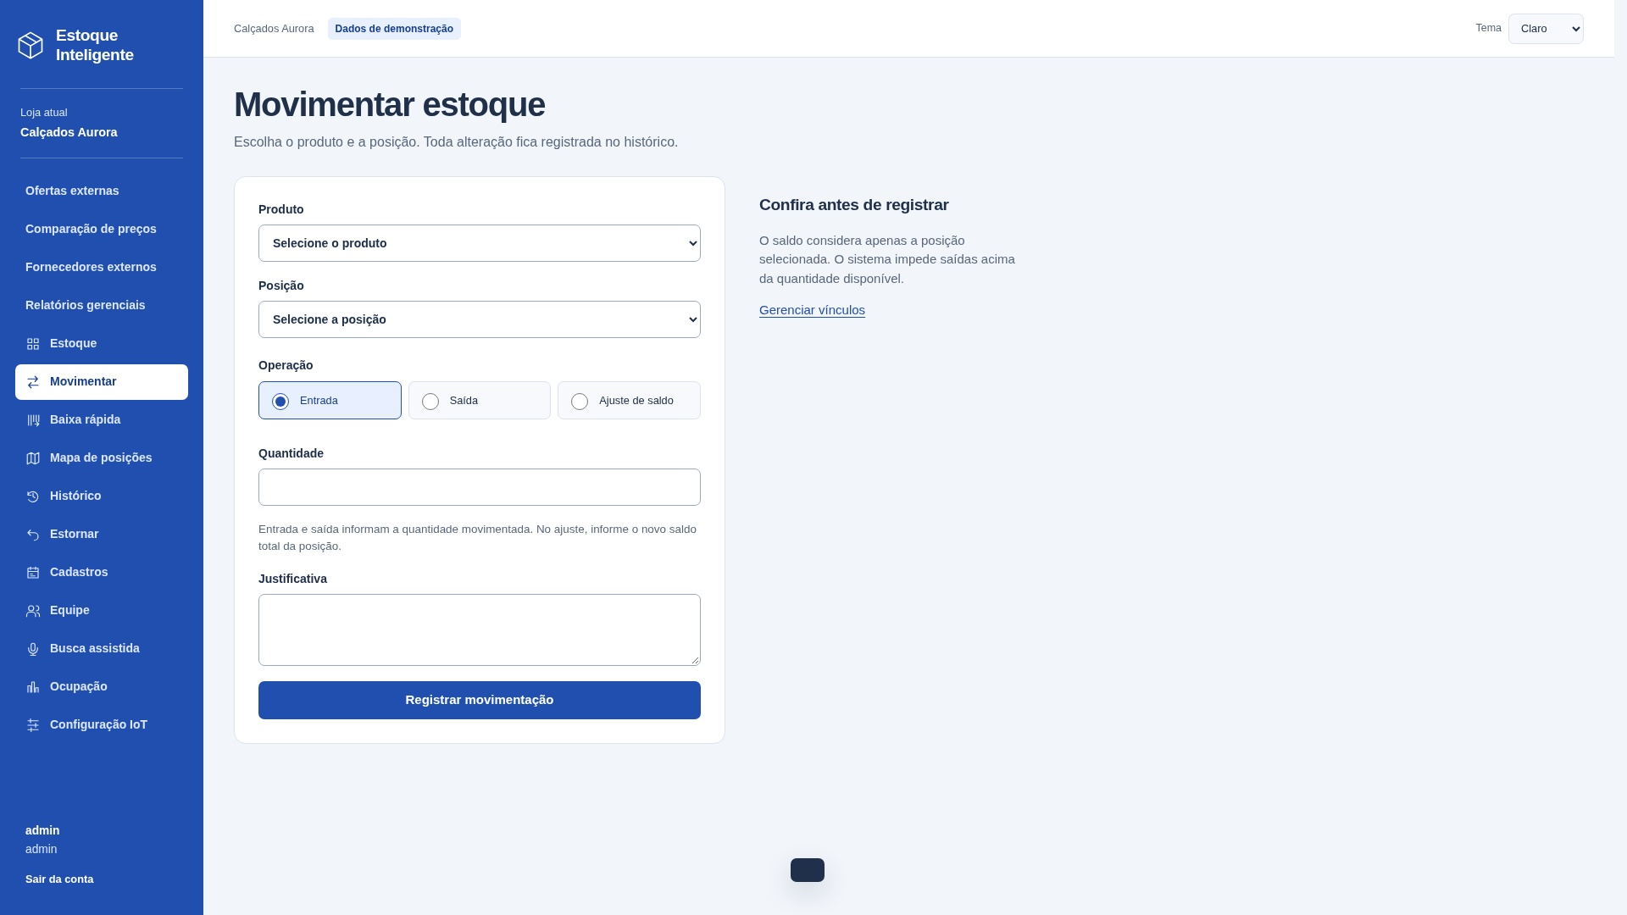
EE21 — Registrar entrada
Tipo e finalidade | EE: Registrar entrada. Entrada: produto, posição, tipo, quantidade, motivo.
Origem e complemento | A identificação desta EE considerou produto, posição, tipo, quantidade e motivo como dados recebidos e A02 (Produtos), A03 (Posições), A04 (Vínculos), A05 (Movimentações) e A09 (Auditoria) como arquivos referenciados. A operação registra a entrada e atualiza o saldo. A imagem mostra o formulário real, sem enviar uma movimentação para obtê-la.
Arquivos e itens | A02: identificação, unidade e ativo do produto. A03: identificação, unidade e ativo da posição. A04: loja, produto, posição e quantidade anterior/posterior. A05: produto, posição, responsável, tipo, variação, saldo anterior, saldo posterior, motivo e data; número gerado e movimento original vazio na entrada normal. A09: loja, responsável, ação, detalhe e data. Chave técnica de idempotência excluída dos TD.
Resultado e classificação | Mantém dados internos e retorna mensagem de resultado. Intenção principal de manutenção: classificada como EE.
Campos complementados | TD = campos distintos da interface + acionamento + mensagem de resultado. Dados internos não são TD adicionais. Linhas não utilizadas valem zero.
Arquivos referenciados | A02 Produtos; A03 Posições; A04 Estoque por posição / vínculos; A05 Movimentações; A09 Auditoria consultável

Arquivo / origem | Dado que cruza a fronteira | Uso no processo | DER contado
Interface | produto | Entrada | 1
Interface | posição | Entrada | 1
Interface | tipo | Entrada | 1
Interface | quantidade | Entrada | 1
Interface | motivo | Entrada | 1
Interface | mensagem de resultado | Saída | 1
Interface | acionamento | Controle | 1
 |  |  | 0
 |  |  | 0
 |  |  | 0
 |  |  | 0
 |  |  | 0
 |  |  | 0
 |  |  | 0
 |  |  | 0
 |  |  | 0
 |  |  | 0
 |  |  | 0
 |  |  | 0
 |  |  | 0

Arquivos referenciados | Nome do grupo lógico | Uso
A02; A03 | Produtos; Posições | Lido / mantido conforme descrição
A04; A05 | Estoque por posição / vínculos; Movimentações | Lido / mantido conforme descrição
A09 | Auditoria consultável | Lido / mantido conforme descrição

Contagem para PF | Arquivos referenciados | 5
Contagem para PF | Itens de dados (DER) | 7
Complexidade | Complexo
Tamanho estimado (PF) | 6

EE13 — Incluir usuário
Tipo e finalidade | EE: Incluir usuário. Entrada: nome de usuário, perfil, senha.
Origem e complemento | A identificação desta EE considerou nome de usuário, perfil e senha como dados recebidos, além da loja como contexto. A operação mantém A06 (Usuários) e registra a ação em A09 (Auditoria). A senha é persistida como hash. A imagem é uma captura real do formulário; nenhum cadastro foi enviado para obtê-la.
Arquivos e itens | A08: identificação da loja e ativo. A06: loja, nome de usuário, senha (persistida como hash), perfil e ativo; identificação gerada. A09: loja, responsável, ação usuario.salvar, detalhe nome/perfil e data gerada. Hash é representação técnica da senha, não um segundo TD.
Resultado e classificação | Mantém dados internos e retorna mensagem de resultado. Intenção principal de manutenção: classificada como EE.
Campos complementados | TD = campos distintos da interface + acionamento + mensagem de resultado. Dados internos não são TD adicionais. Linhas não utilizadas valem zero.
Arquivos referenciados | A06 Usuários; A08 Lojas e configuração; A09 Auditoria consultável

Arquivo / origem | Dado que cruza a fronteira | Uso no processo | DER contado
Interface | nome de usuário | Entrada | 1
Interface | perfil | Entrada | 1
Interface | senha | Entrada | 1
Interface | mensagem de resultado | Saída | 1
Interface | acionamento | Controle | 1
 |  |  | 0
 |  |  | 0
 |  |  | 0
 |  |  | 0
 |  |  | 0
 |  |  | 0
 |  |  | 0
 |  |  | 0
 |  |  | 0
 |  |  | 0
 |  |  | 0
 |  |  | 0
 |  |  | 0
 |  |  | 0
 |  |  | 0
 |  |  | 0

Arquivos referenciados | Nome do grupo lógico | Uso
A06 | Usuários | Lido / mantido conforme descrição
A08 | Lojas e configuração | Lido / mantido conforme descrição
A09 | Auditoria consultável | Lido / mantido conforme descrição

Contagem para PF | Arquivos referenciados | 3
Contagem para PF | Itens de dados (DER) | 5
Complexidade | Complexo
Tamanho estimado (PF) | 6

EE21 — detalhe da tela (continuação)
Tela real / contexto | Histórico de movimentos existentes; nenhum movimento foi criado para esta captura.
Contribuição pessoal | A análise identificou produto, posição, tipo, quantidade e motivo como dados de entrada, e os ALIs A02 (Produtos), A03 (Posições), A04 (Vínculos), A05 (Movimentações) e A09 (Auditoria) referenciados pela operação.
Arquivos e itens | A02: identificação, unidade e ativo do produto. A03: identificação, unidade e ativo da posição. A04: loja, produto, posição e quantidade anterior/posterior. A05: produto, posição, responsável, tipo, variação, saldo anterior, saldo posterior, motivo e data; número gerado e movimento original vazio na entrada normal. A09: loja, responsável, ação, detalhe e data. Chave técnica de idempotência excluída dos TD.
Contagem | Detalhamento da EE já contada acima; 0 PF adicionais.
Referências | A02 Produtos; A03 Posições; A04 Estoque por posição / vínculos; A05 Movimentações; A09 Auditoria consultável

Arquivo / origem | Dado que cruza a fronteira | Uso no processo | DER contado
Interface | mensagem de resultado | Já contada acima | 0
 |  |  | 0
 |  |  | 0
 |  |  | 0

Arquivos referenciados | Nome do grupo lógico | Uso
A02; A03 | Produtos; Posições | Lido / mantido conforme descrição
A04 | Estoque por posição / vínculos | Lido / mantido conforme descrição
A05 | Movimentações | Lido / mantido conforme descrição
A09 | Auditoria consultável | Lido / mantido conforme descrição

Contagem para PF | Arquivos referenciados | 5
Contagem para PF | Itens de dados (DER)
Complexidade | Já contabilizada
PF adicionais

EE13 — detalhe da tela (continuação)
Tela real / contexto | Detalhe do formulário real e dos registros existentes. Não representa confirmação de um novo cadastro.
Contribuição pessoal | A análise identificou nome de usuário, perfil e senha como dados de entrada, além da loja usada como contexto. A operação mantém o ALI A06 (Usuários) e registra a ação no ALI A09 (Auditoria); a senha é persistida como hash.
Arquivos e itens | A08: identificação da loja e ativo. A06: loja, nome de usuário, senha (persistida como hash), perfil e ativo; identificação gerada. A09: loja, responsável, ação usuario.salvar, detalhe nome/perfil e data gerada. Hash é representação técnica da senha, não um segundo TD.
Contagem | Detalhamento da EE já contada acima; 0 PF adicionais.
Referências | A06 Usuários; A08 Lojas e configuração; A09 Auditoria consultável

Arquivo / origem | Dado que cruza a fronteira | Uso no processo | DER contado
Interface | mensagem de resultado | Já contada acima | 0
 |  |  | 0
 |  |  | 0
 |  |  | 0
 |  |  | 0
 |  |  | 0
 |  |  | 0

Arquivos referenciados | Nome do grupo lógico | Uso
A06 | Usuários | Lido / mantido conforme descrição
A08 | Lojas e configuração | Lido / mantido conforme descrição
A09 | Auditoria consultável | Lido / mantido conforme descrição

Contagem para PF | Arquivos referenciados | 3
Contagem para PF | Itens de dados (DER)
Complexidade | Já contabilizada
PF adicionais

SE04 SE
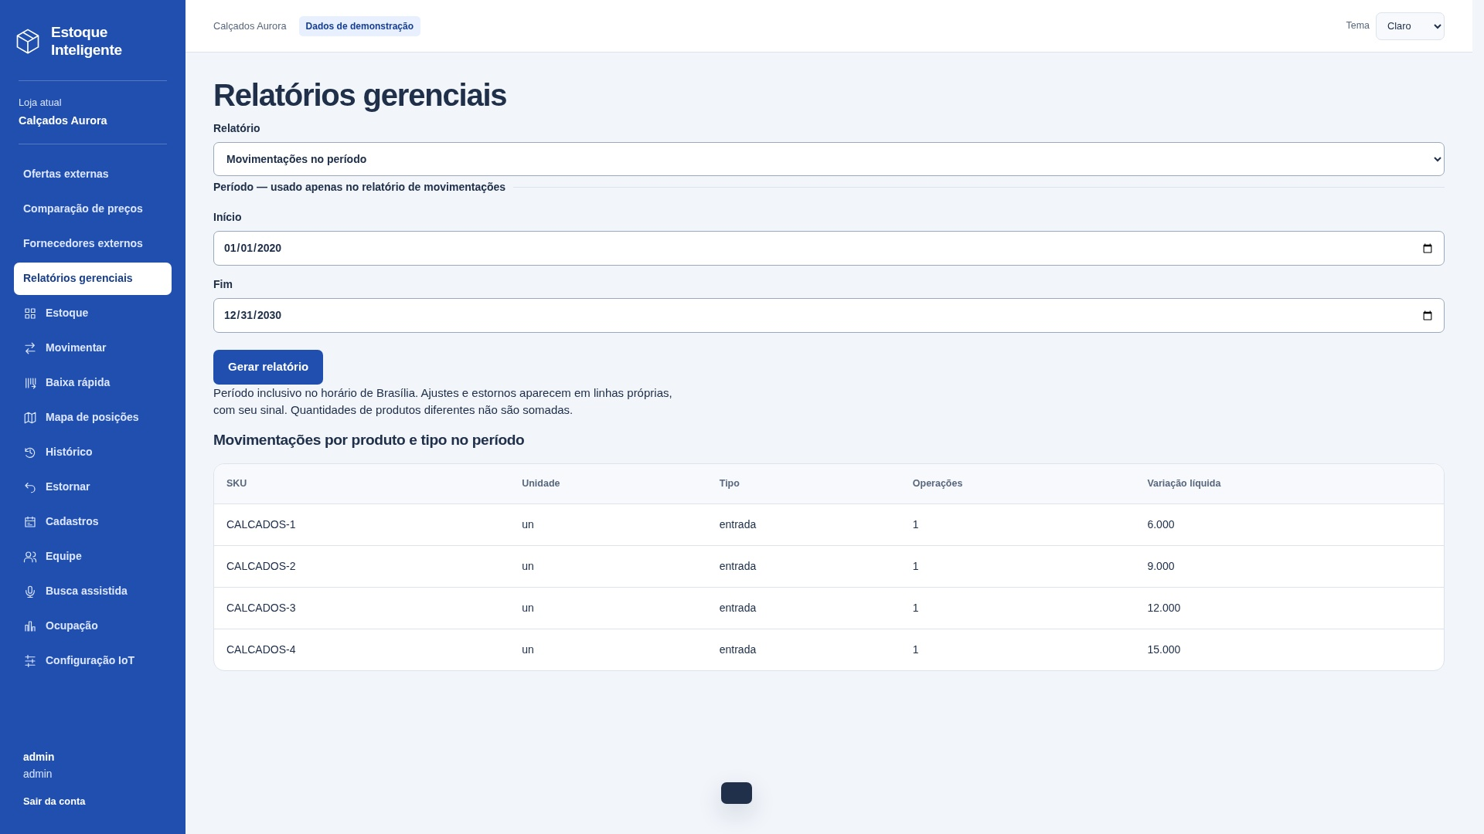
SE04 — Fluxo de movimentações
Tipo e finalidade | SE — Fluxo de movimentações.
Origem e complemento | Captura real da saída na aplicação local, com dados de demonstração. Campos separados por ponto e vírgula são distintos; D registra a quantidade por linha. Outros canais do mesmo processo não duplicam a contagem.
ALIs e itens referenciados | A02: SKU e unidade; A05: produto, tipo, data e variação. Loja delimita os registros. COUNT e SUM por produto/tipo no período inclusivo de Brasília; estornos têm categoria e sinal próprios.
Dados derivados e exemplo | COUNT(*) e SUM(delta) por produto/tipo. Período inclusivo em America/Sao_Paulo; estornos em categoria própria.
Interpretação e classificação | SE: produz dados derivados, não apenas dados recuperados. Entrada: início, fim.
Arquivos referenciados | A02 Produtos; A05 Movimentações

Arquivo / origem | Dado que cruza a fronteira | Uso no processo | DER contado
Interface | início | Entrada | 1
Interface | fim | Entrada | 1
Interface | SKU | Saída | 1
Interface | unidade | Saída | 1
Interface | tipo | Saída | 1
Interface | número de operações | Saída | 1
Interface | variação líquida | Saída | 1
Interface | acionamento | Controle | 1
Interface | mensagem de resultado | Controle | 1
 |  |  | 0
 |  |  | 0
 |  |  | 0

Arquivos referenciados | Nome do grupo lógico | Uso
A02 | Produtos | Lido / mantido conforme descrição
A05 | Movimentações | Lido / mantido conforme descrição

Contagem para PF | Arquivos referenciados | 2
Contagem para PF | Itens de dados (DER) | 9
Complexidade | Moderado
Tamanho estimado (PF) | 5

SE13 SE
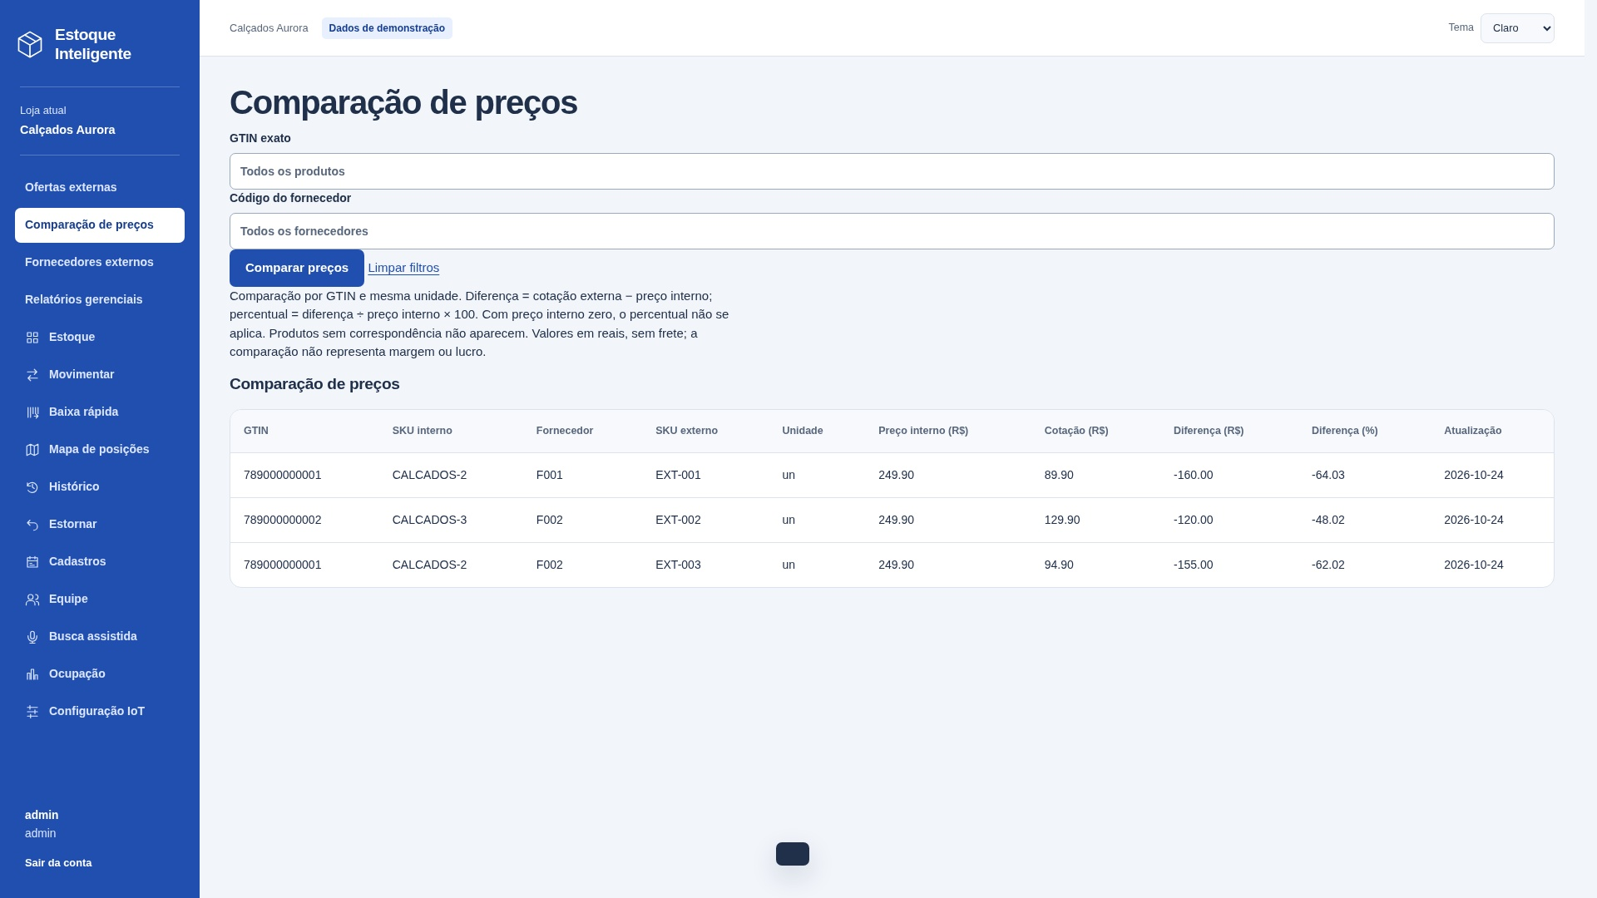
SE13 — Comparar preços internos e ofertas externas
Tipo e finalidade | SE — Comparar preços internos e ofertas externas.
Origem e complemento | Captura real da saída na aplicação local, com dados de demonstração. Campos separados por ponto e vírgula são distintos; D registra a quantidade por linha. Outros canais do mesmo processo não duplicam a contagem.
ALIs e itens referenciados | A02: loja, ativo, código de barras, SKU, unidade e preço. X02: GTIN, fornecedor, SKU externo, unidade, preço cotado e atualização; demais campos recebidos são validados pelo cliente.
Dados derivados e exemplo | Diferença = cotação - preço interno. Percentual = diferença / preço interno x 100, arredondado a duas casas. Preço interno zero: percentual não aplicável. Cruza GTIN e unidade dos produtos ativos da loja, sem gravar dados.
Vazios e classificação | SE: produz dados derivados, não apenas dados recuperados. Entrada: GTIN, código do fornecedor.
Arquivos referenciados | A02 Produtos; X02 Ofertas externas

Arquivo / origem | Dado que cruza a fronteira | Uso no processo | DER contado
Interface | GTIN; código do fornecedor | Entrada e saída | 2
Interface | SKU interno; SKU externo | Saída | 2
Interface | unidade; preço interno | Saída | 2
Interface | preço cotado; diferença monetária | Saída | 2
Interface | diferença percentual | Saída | 1
Interface | data de atualização | Saída | 1
Interface | acionamento | Controle | 1
Interface | mensagem de resultado | Controle | 1

Arquivos referenciados | Nome do grupo lógico | Uso
A02 | Produtos | Lido / mantido conforme descrição
X02 | Ofertas externas | Lido / mantido conforme descrição

Contagem para PF | Arquivos referenciados | 2
Contagem para PF | Itens de dados (DER) | 12
Complexidade | Moderado
Tamanho estimado (PF) | 5

CE04 Consulta
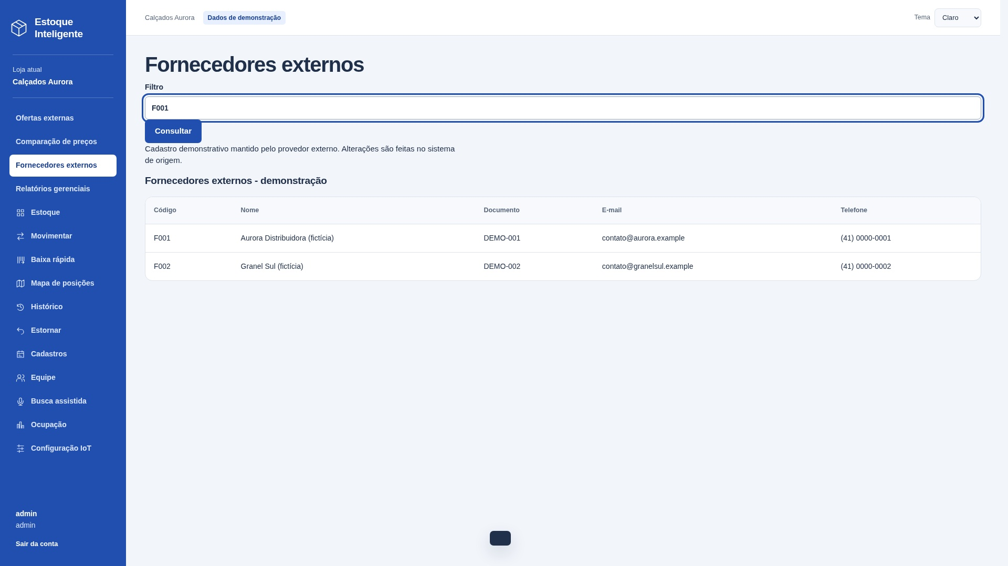
CE04 — Consultar fornecedores externos
Tipo e finalidade | CE — Consultar fornecedores externos.
Origem e complemento | Capturas reais: filtros preenchidos antes de consultar e resultado após enviar a consulta. Na imagem de entrada, a tabela ainda corresponde à consulta anterior. Mesmo processo, sem derivação ou manutenção. Dados de demonstração.
Entrada e critérios | Entrada: filtro código, nome ou documento. Filtros opcionais. Entrada e resultado pertencem à mesma consulta.
Arquivos e resultado | X01 Fornecedores externos. Saída: código, nome, documento, e-mail, telefone.
Classificação e vazios | CE sem cálculo nem manutenção. Entrada: 3 TD; saída sem repetição: 5 TD. Classificar separadamente e usar a maior complexidade: simples, 3 PF. Vazio: mensagem de resultado.
Arquivos referenciados | X01 Fornecedores externos

Arquivo / origem | Dado que cruza a fronteira | Uso no processo | DER contado
Interface | filtro código, nome ou documento | Entrada | 1
Interface | código | Saída | 1
Interface | nome | Saída | 1
Interface | documento | Saída | 1
Interface | e-mail | Saída | 1
Interface | telefone | Saída | 1
Interface | acionamento | Controle | 1
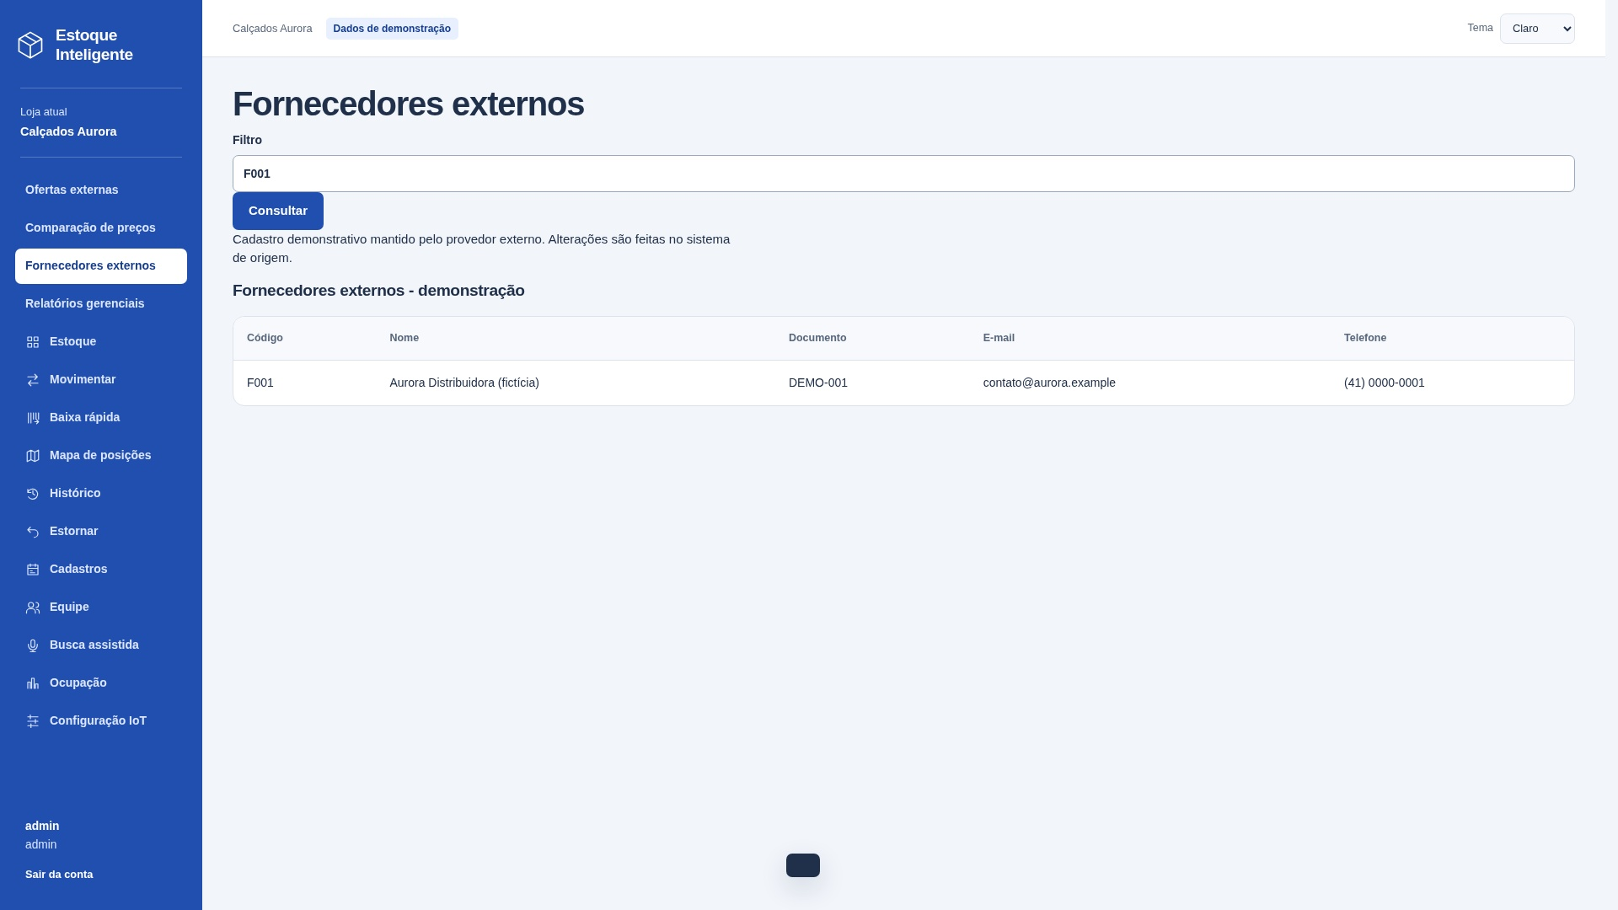
Interface | mensagem de resultado | Controle | 1
 |  |  | 0

Arquivos referenciados | Nome do grupo lógico | Uso
X01 | Fornecedores externos | Lido / mantido conforme descrição

Contagem para PF | Arquivos referenciados | 1
Contagem para PF | Itens de dados (DER) | 8
Complexidade | Simples
Tamanho estimado (PF) | 3

CE12 Consulta
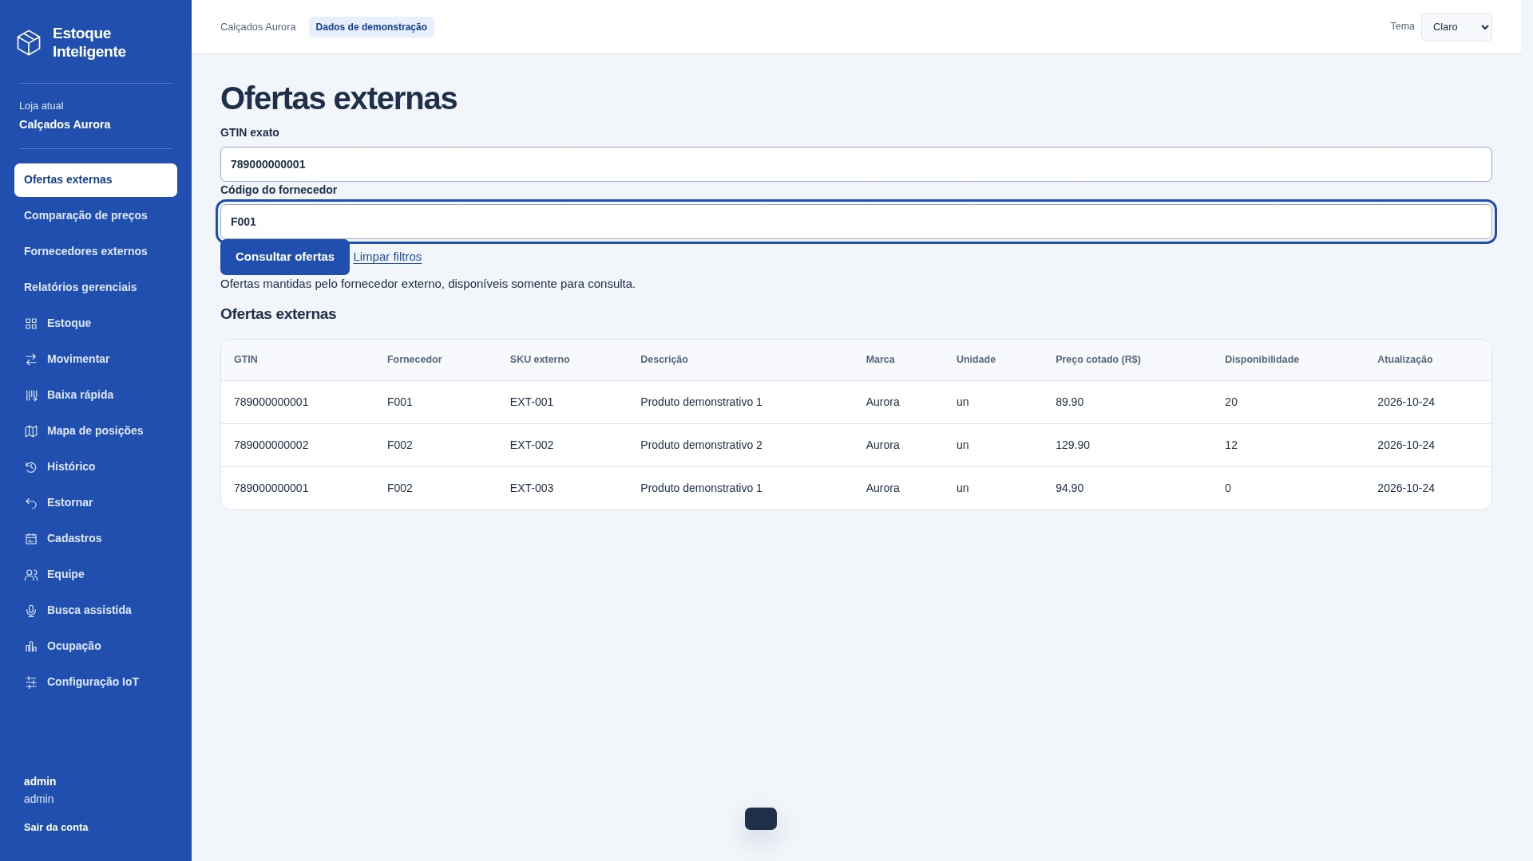
CE12 — Consultar ofertas externas
Tipo e finalidade | CE — Consultar ofertas externas.
Origem e complemento | Capturas reais: filtros preenchidos antes de consultar e resultado após enviar a consulta. Na imagem de entrada, a tabela ainda corresponde à consulta anterior. Mesmo processo, sem derivação ou manutenção. Dados de demonstração.
Entrada e critérios | Entrada: GTIN, código do fornecedor. Filtros opcionais. Entrada e resultado pertencem à mesma consulta.
Arquivos e resultado | X02 Ofertas externas. Saída: GTIN, código do fornecedor, SKU externo, descrição, marca, unidade, preço cotado, disponibilidade, data de atualização.
Classificação e vazios | CE sem cálculo nem manutenção. Entrada: 4 TD; saída sem repetição: 7 TD. Classificar separadamente e usar a maior complexidade: simples, 3 PF. Vazio: mensagem de resultado.
Arquivos referenciados | X02 Ofertas externas

Arquivo / origem | Dado que cruza a fronteira | Uso no processo | DER contado
Interface | GTIN; código do fornecedor | Entrada e saída | 2
Interface | SKU externo; descrição | Saída | 2
Interface | marca; unidade | Saída | 2
Interface | preço cotado; disponibilidade | Saída | 2
Interface | data de atualização | Saída | 1
Interface | acionamento | Controle | 1
Interface | mensagem de resultado | Controle | 1

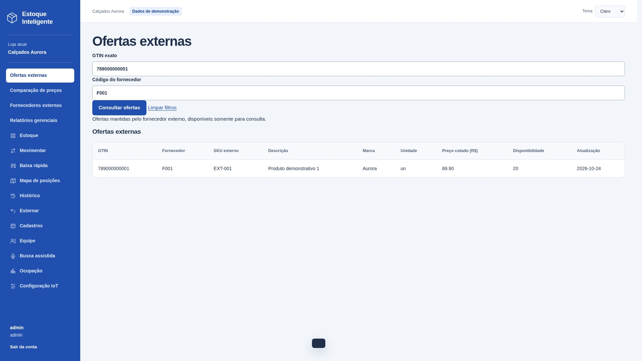
Arquivos referenciados | Nome do grupo lógico | Uso
X02 | Ofertas externas | Lido / mantido conforme descrição

Contagem para PF | Arquivos referenciados | 1
Contagem para PF | Itens de dados (DER) | 11
Complexidade | Simples
Tamanho estimado (PF) | 3

